#Estimativa-APF#
APF (Método de estimativa de tamanho de sistema)
Instruções de Preenchimento
As colunas em amarelo escuro são prenchidas durante a contagem e normalmente não são alteradas durante a execução do projeto.
As colunas em amarelo claro são preenchidas durante
As células em branco contém fórmulas e não devem ser editadas
1
2
3
4
Funções de Dados (Arquivo/Tabela) |  | Funções de Transacionais (caso de uso/história) |  | Funções de Dados |  |  |  |  | Fator de Ajuste
Arquivos/Tabelas | Complexidade | Caso de Uso/História | Complexidade | Tipo de Função | Simples | Média | Complexa | Contribuição | Características do sistema | GI
Usuário | Média | Manter Usuário (cadastro/autenticação) | Média | ALI | 1 | 1 | 0 | 10 | Comunicação de Dados | 4
Histórico de Espécie | Complexa | Manter Histórico de Espécies | Complexa | AIE | 0 | 1 | 1 | 10 | Processamento de Dados Distribuído | 5
Diagnóstico | Complexa | Manter Diagnóstico | Média | Funções Transacionais |  |  |  |  | Desempenho | 1
Imagem | Média | Manter Imagem | Simples | Tipo de Função | Simples | Média | Complexa | Contribuição | Utilização de Equipamento | 2
 |  |  |  | EE | 1 | 0 | 0 | 3 | Volume de Transações | 1 | x
 |  |  |  | SE | 1 | 1 | 0 | 9 | Entrada de Dados On-line | 2
 |  |  |  | CE | 1 | 1 | 0 | 7 | Usabilidade | 2
 |  |  |  | PFNA - Pontos de Função Não Ajustados: |  |  |  | 39 | Atualização On-line | 4
 |  |  |  |  |  |  |  |  | Processamento Complexo | 2
 |  |  |  |  |  |  |  |  | Reusabilidade | 1
 |  |  |  |  |  |  |  |  | Facilidade de Implantação | 3
 |  |  |  |  |  |  |  |  | Facilidade Operacional | 2
 |  |  |  |  |  |  |  |  | Múltiplos Locais e Organizações do Usuário | 2
 |  |  |  |  |  |  |  |  | Manutenibilidade | 3
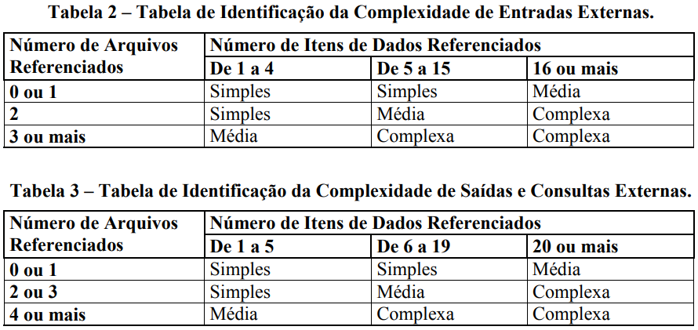
 |  |  |  |  |  |  |  |  | NIT - Nível de Influência Total: | 34
 |  |  |  |  |  |  |  |  | VFA - Valor do Fator de Ajuste: | 0.99
 |  |  |  |  |  |  |  |  | PFA - Pontos de Função Ajustados: | 38.61
 |  |  |  |  |  |  |  |  | Produtividade da Tecnologia Escolhida (hs/pto): | 19
 |  |  |  |  |  |  |  |  | Esforço estimado (Horas): | 734

#Planejamento-APF#
Esta planilha deve ser utilizada como sugestão ou base para o planejamento inicial

Planejamento Estimado |  |  | Estimativa de distribuição de esforço por Fase (horas)
Esforço total estimado | 734 | horas | DISCIPLINAS | Iniciação |  | Elaboração |  | Construção |  | Transição
Ajuste base histórica (margem de erro da estimativa) | 10% | % de erro |  | Horas |  | Horas |  | Horas |  | Horas |  | Totais/Disciplina
Esforço total ajustado | 807 | horas |  | 40 | 5% | 147 | 20% | 477 | 65% | 73 | 10%
Qde de pessoas (Desenvolvedores) | 5 |  | Requisitos | 22 | 55% | 44 | 30% | 57 | 12% | 4 | 5% | 127
Jornada de trabalho (semanal por desenvolvedor) | 40 | horas/semana | Análise e Design | 6 | 15% | 29 | 20% | 48 | 10% | 4 | 5% | 87
Número de semanas por sprint | 2 | semanas | Implementação | 1 | 2% | 29 | 20% | 191 | 40% | 11 | 15% | 232
Capacidade estimada do time/sprint | 400 | horas | Teste | 2 | 5% | 12 | 8% | 48 | 10% | 7 | 10% | 69
Qde de semanas estimada | 4 | semanas | Implantação | 0 | 0% | 3 | 2% | 24 | 5% | 7 | 10% | 34
Qde de meses estimada | 1 | meses | Desenvolvimento | 31 | 77% | 117 | 80% | 367 | 77% | 33 | 45%
Qde de Sprints sugerido | 2 | Sprints | Gerenciamento de Configuração | 1 | 3% | 12 | 8% | 62 | 13% | 22 | 30% | 97
 |  |  | Gerenciamento de Projeto | 8 | 20% | 18 | 12% | 48 | 10% | 18 | 25% | 92
 |  |  | Gerenciamento do Projeto | 9 | 23% | 29 | 20% | 110 | 23% | 40 | 55%
Análise Financeira |  |  | Totais/Fase | 40 | 100% | 147 | 100% | 477 | 100% | 73 | 100% | 737
Valor hora média desenvolvedor | R$ 40.00
Custo direto | R$ 32,277.96
Observar a capacidade do time para dimensionar o esforço nos sprints.
Percentual do custo indireto | 20%
Custo indireto | R$ 6,455.59
Custo total | R$ 38,733.55
Percentual de lucro desejado | 45%
Valor lucro | R$ 17,430.10
Preço final | R$ 56,163.65

